介绍
 | 三盲三循环公式

三盲三循环法是三盲高级方法，其中包括818条三循环公式. 建议先学习三盲入门方法.

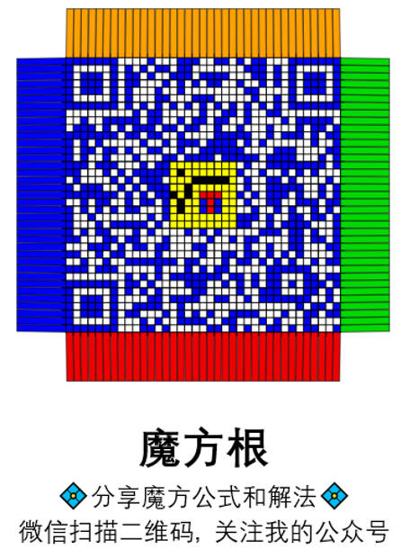
整理作者 |  | 注
颜瑞民 (公众号/B站/抖音：魔方根) |  | 术语和统计部分均不考虑正逆方向
网站：https://cuberoot.me |  | 逆情况用逆公式，但也有少数例外
 |  | 表头中的撇号表示逆
交流群 |  | 同时做的两步之间没有空格, 例如UD, UD'
 |  | 不得修改有EXCEL公式的单元格!
中国盲拧微信群：添加mofanggen回复“盲拧” |  | 本表的奇置换公式交换了UF和UR，UFR和x
 |  | 角双拼，RG，GS暂未填写
更多公式 |  | 部分表可根据根（中）号选择相应排列顺序
https://bldbase.net/

视频教程 by J Perm |  | 特色
换位子原理 |  | 棱：缓冲UF，公式无转体
三盲三循环教程 |  | 角：缓冲UFR，无yz转体
三盲三循环棱公式UF440
三盲三循环角公式UFR378
奇偶 / 转角 / 翻棱
转角翻棱, 转角奇置换, 浮动缓冲, Breaking法

表头等术语
（纯）换位子 | [A, B] = A B A' B'。例如A B A2 B' A = A: [B，A2] = [A B A'，A2]为纯换位子
共轭子 | [A: B] = A B A'
共轭换位子 | A: [B, C] = [A: [B, C]] = A B C B' C' A'，称A为共轭 (Conjugate) 或预设 (Setup)，称[B, C]为换位子 (Commutator). 对于盲拧换位子，B和C至少有一个是单步转动，称其为直达层 (Swap)，称另一个为插入 (Insert) 或 互换 (Interchange)
BLDTM | 盲拧度量制下的步数，类似STM，但UD，UD'算一步，U2D算两步等
同构 | 跟当前情况互为镜像对称和中心对称的818情况；角循环均无上述对称
自同构 | 即对称类型，以对称轴表示
流 | 生成元 (书写按RrLlMUuDdEFfBbS顺序)
NH | 非中起手（Non-Home）
RG | 中途换手（Regrip）
GS | 左手大拇指左右移位（Grip Shift）
STM*，HTM* | 最短STM，最短HTM；对于角循环，奇置换和转角，二者相等

